Отчет
 | техн строка Max/Min
2012 | 35%
 | -25%
Процент изменения показателей | ■ План ■ Факт
 | техн строка Max/Min
2012 | 35%
 | -25%
Москва
 | техн строка низ | Москва План | Москва Факт | техн строка Max/Min
I | -40% | 0% | 0% | 35%
II | -40% | 25% | 32% | -25%
III | -40% | 2% | 0%
IV | -40% | 0% | -4%
I | -40% | -15% | -4%
II | -40% | 25% | 31%
III | -40% | 2% | -4%
IV | -40% | 0% | 8%
I | -40% | -18% | -20%
II | -40% | 25% | 27%
III | -40% | 2% | 0%
IV | -40% | 0% | 5%
Санкт-Петербург
 | техн строка низ | Москва План | Москва Факт | техн строка Max/Min
I | -40% | 0% | 0% | 35%
II | -40% | -5% | -15% | -25%
III | -40% | -3% | -12%
IV | -40% | 10% | 28%
I | -40% | 6% | -25%
II | -40% | -5% | 0%
III | -40% | -3% | -9%
IV | -40% | 10% | 27%
I | -40% | 3% | 2%
II | -40% | -5% | -13%
III | -40% | -3% | -4%
IV | -40% | 10% | 35%
Новосибирск
 | техн строка низ | Москва План | Москва Факт | техн строка Max/Min
I | -40% | 0% | 0% | 35%
II | -40% | -3% | 7% | -25%
III | -40% | 6% | -10%
IV | -40% | 1% | 1%
I | -40% | 4% | 13%
II | -40% | -3% | 5%
III | -40% | 6% | 0%
IV | -40% | 1% | 0%
I | -40% | 1% | -2%
II | -40% | -3% | 2%
III | -40% | 6% | -5%
IV | -40% | 1% | -2%
Другой город
 | техн строка низ | Москва План | Москва Факт | техн строка Max/Min
I | -40% | 0% | 0% | 35%
II | -40% | 3% | 2% | -25%
III | -40% | 0% | 10%
IV | -40% | -1% | -4%
I | -40% | 6% | -23%
II | -40% | 3% | -5%
III | -40% | 0% | 7%
IV | -40% | -1% | 2%
I | -40% | 3% | -10%
II | -40% | 3% | -13%
III | -40% | 0% | 10%
IV | -40% | -1% | 6%

Соотношение абсолютных показателей | ■ План ■ Факт
 | техн строка Max/Min
I | 67,760
II | 0
III
IV
I
II
III
IV
I
II
III
IV
Москва
 | Москва План | Москва Факт | техн строка Max/Min
I | 33,089 | 38,716 | 67,760
II | 41,305 | 51,078 | 0
III | 42,172 | 51,074
IV | 42,281 | 48,776
I | 35,928 | 46,740
II | 44,848 | 61,168
III | 45,790 | 58,682
IV | 45,907 | 63,471
I | 37,795 | 50,701
II | 47,179 | 64,561
III | 48,170 | 64,263
IV | 48,294 | 67,760
Санкт-Петербург
 | Москва План | Москва Факт | техн строка Max/Min
I | 15,593 | 19,363 | 67,760
II | 14,838 | 16,429 | 0
III | 14,406 | 14,488
IV | 15,917 | 18,496
I | 16,931 | 13,810
II | 16,111 | 13,825
III | 15,642 | 12,530
IV | 17,282 | 15,962
I | 17,811 | 16,253
II | 16,948 | 14,080
III | 16,455 | 13,525
IV | 18,181 | 18,267
Новосибирск
 | Москва План | Москва Факт | техн строка Max/Min
I | 19,266 | 33,071 | 67,760
II | 18,747 | 35,289 | 0
III | 19,785 | 31,620
IV | 20,044 | 31,851
I | 20,918 | 35,839
II | 20,355 | 37,649
III | 21,482 | 37,818
IV | 21,764 | 37,685
I | 22,006 | 36,930
II | 21,413 | 37,633
III | 22,598 | 35,736
IV | 22,895 | 34,922
Другой город
 | Москва План | Москва Факт | техн строка Max/Min
I | 24,009 | 12,767 | 67,760
II | 24,749 | 13,009 | 0
III | 24,832 | 14,307
IV | 24,503 | 13,755
I | 26,069 | 10,658
II | 26,872 | 10,176
III | 26,962 | 10,850
IV | 26,604 | 11,028
I | 27,424 | 9,958
II | 28,269 | 8,701
III | 28,363 | 9,603
IV | 27,987 | 10,195
 | техн строка Max/Min
I | 67,760
II | 0
III
IV
I
II
III
IV
I
II
III
IV

Диаграммы показывают абсолютное и относительное изменение

Об авторе
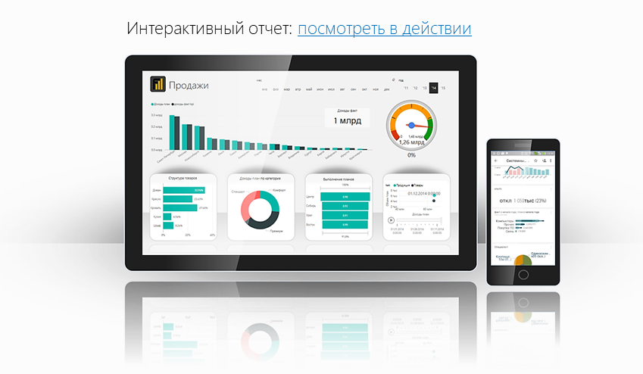
Файл подготовлен руководителем
Консультационной группы Finalytics.PRO
Салостей Станиславом

Finalytics.PRO занимается созданием интерактивных
аналитических отчетов для финансистов и
руководителей на платформе Power BI.
Преимущество таких отчетов:
наглядность, доступность, всегда онлайн.

Мы таже проводим корпоративное обучение
работе с Excel и Power BI.

По всем вопросам обращайтесь:
+7 913 388 7176 | www.finalytics.pro
SalosteySV@finalytics.pro | www.vk.com/finalytics

Современные инструменты работы с большими объемами данных для финансистов

